Сам. раб. 1
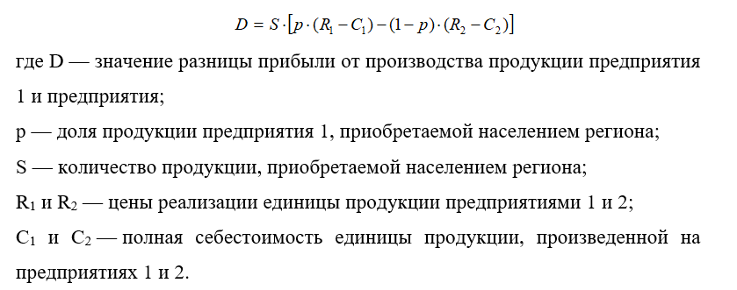
 | B1 | B2 | B3 | Minj | Max | Технология | Цена реализации единицы продукции, д.е. | Полная себестоимость единицы продукции, д.е.
A1 | 1.7 | -1.92 | -4.5 | -4.5 | 5.2 |  |  | Предприятие 1 | Предприятие 2
A2 | 6.4 | -4.8 | -5.2 | -5.2 |  | I | 12 | 6 | 8
A3 | 7.32 | 6.6 | 5.2 | 5.2 |  | II | 8 | 3 | 2
Maxi | 7.32 | 6.6 | 5.2 | 5.2 |  | III | 5 | 2 | 1
Min | 5.2

Нижняя цена игры: | 5.2
Верхняя цена игры: | 5.2 |  |  |  |  | Цена реализации 1 ед. продукции, д.е. |  | Средняя цена реализации 1 ед. продукции, д.е. | Спрос на продуцию, тыс. ед. | Доля продукции предприятия 1, купленной населением
Оптимальная технология для обоих компаний |  |  |  | 3 |  | Предприятие 1 | Предприятие 2 |  |  |  | Седловая точка - это наибольший элемент столбца матрицы игры, который одновременно является
Выигрыш у 1 компании (5.2) |  |  |  |  |  | 10 | 10 | 10 | 1 | 0.57 | наименьшим элементом соответствующей строки. В этой точке, следовательно, максимин одного игрока равен минимаксу другого; С. т. есть точка равновесия.
Реализовано тыс единиц продукции |  |  | 5 тыс. ед |  |  | 10 | 6 | 8 | 2 | 0.42
 |  |  |  |  |  | 10 | 2 | 6 | 3 | 0.25
 |  |  |  |  |  | 6 | 10 | 8 | 2 | 0.8 | Если в игре с матрицей А нижнее и верхнее, чистые цены игры совпадают т.е. ,
Ситуация равновесия |  |  |  |  |  | 6 | 6 | 6 | 3 | 0.4 | то говорят, что эта игра имеет седловую точку, в чистых выражениях и чистую цену игры
Я 1 предприят не выгодно 1 технолог |  |  |  |  |  | 6 | 2 | 4 | 4 | 0.3
дл 2 предпр не выгодно 3 техн |  |  |  |  |  | 2 | 10 | 6 | 3 | 0.92
 |  |  |  |  |  | 2 | 6 | 4 | 4 | 0.85
 |  |  |  |  |  | 2 | 2 | 2 | 5 | 0.72

В ситуации равновнсия реализовано 5 тыс продукции

В выйгрыше П1
Продажа для П1: | 3.6
Продажа для П2: | 1.4 |  |  |  |  | Чистая стратегия – определенная реакция игрока на возможные варианты поведения других игроков.
Общая реализация: | 5 |  |  |  |  | Смешанная стратегия – вероятностная (не определенная точно) реакция игрока на поведение других игроков.

